TS 1 | Registro
ConTAnoS (Conexión Terapéutica Anónima Solidaria)
Epica: |  | US 1 | Criterios de aceptación:
Gestión de mentores: Como mentor quiero disponer de una página en línea de apoyo emocional para ofrecer mis servicios profesionales, ayudando a las personas que requieran superar sus problemas psicológicos |  | - Como mentor, quiero poder registrarme en la plataforma para poder validarme como profesional. | Dado que soy un profesional de la salud mental cuando presento mi credencial válida, mis referencias comprobables y datos personales, entonces puedo aplicar como mentor

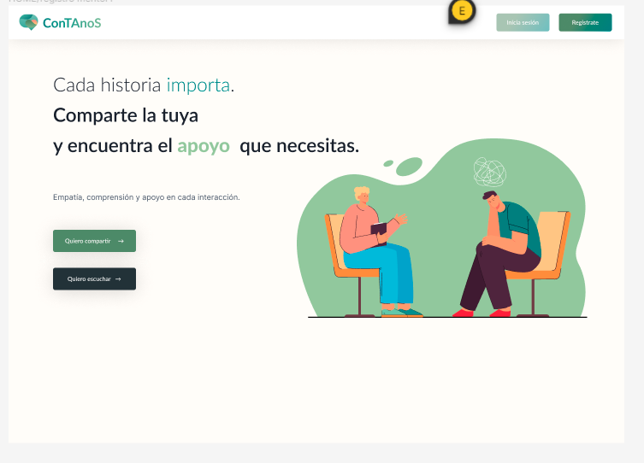
Escenario | ID Caso de Prueba | Titulo | Precondiciones | Datos de entrada | Pasos | Resultado Esperado | Resultado obtenido | Estado | Observación
REGISTRO | CPR 001 | Verificar el funcionamiento de todos los campos relacionados con el formulario de registro | Que funcione la pagina web |  | 1- Ingresar a la página web. 2- Hacer click en el boton registrarse. 3- Llenar los campos nombre, apellido, correo, usuario y contraseña teniendo en cuenta que la misma debe tener como minimo 8 letras, contener una mayuscula, una minúscula, un caracter especial y un numero. 4- Tildar la casilla de aceptación de envío de correos para recibir información relevante 5- Hacer click en registrarse. | Se espera acceder a la página principar de inicio. | Luego del registro se ingresa a la pagina de inicio. | APROBADO
REGISTRO | CPR002 | Verificar que la contraseña agregada por el usuario este protegida, cifrada y mostrada con asteriscos | Que funcione la pagina web |  | 1- Ingresar a la página web. 2- Hacer click en el boton registrarse. 3- Llenar los campos nombre, apellido, correo y contraseña teniendo en cuenta que la misma debe tener como minimo 8 letras, contener una mayuscula, una minúscula, un caracter especial y un número. | Se espera que al llenar el campo contraseña la misma aparezca con asterisco por estar protegida. | al llenar el campo contraseña la misma aparece con asterisco por estar protegida | APROBADO
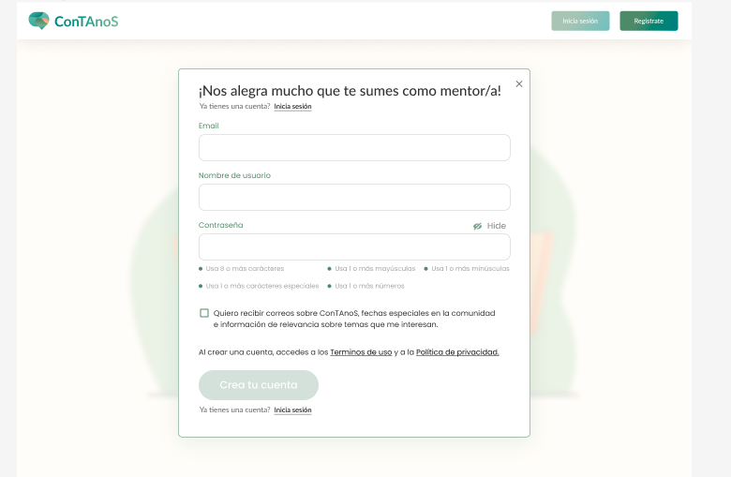
REGISTRO | CPR003 | Verificar el funcionamiento del icono OJO que permite visualizar la contraseña protegida | Que funcione la pagina web |  | 1- Ingresar a la página web. 2- Hacer click en el boton registrarse. 3- Llenar los campos nombre, apellido, correo y contraseña teniendo en cuenta que la misma debe tener como minimo 8 letras, contener una mayuscula, una minúscula, un caracter especial y un numero. Contraseña: se observa protegida. 4- Hacer click en el icono OJO | Se espera al hacer click en el ojo que la contraseña protegida se haga visible. | S verifica que al hacer click en el ojo , la contraseña protegida se hace visible | APROBADO
REGISTRO | CPR04 | Verificar el funcionamiento del botón "ya tenes cuenta" | Que funcione la pagina web |  | 1- Ingresar a la página web. 2- Hacer click en el boton registrarse. 3- Hacer click en el boton "ya tenes cuenta". | Se espera un redireccionamiento del usuario a la pantalla del log in | Se verifica que lapagina redirecciona al login | APROBADO

Log In
ConTAnoS (Conexión Terapéutica Anónima Solidaria)
Epica: |  | US 1 | Criterios de aceptación:
Gestión de mentores: Como mentor quiero disponer de una página en línea de apoyo emocional para ofrecer mis servicios profesionales, ayudando a las personas que requieran superar sus problemas psicológicos |  | Como usuario mentor, quiero iniciar sesión en la plataforma, para ofrecer mis servicios en ayuda psicológica | Dado que soy un profesional de la salud mental cuando valido mis datos al logearme, entonces puedo iniciar mi sesión como mentor

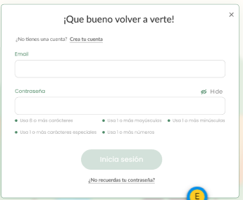
Escenario | ID Caso de Prueba | Titulo | Precondiciones | Datos de entrada | Pasos | Resultado Esperado | Resultado obtenido | Estado | Observación
LOG IN | CPL 001 | Validar Log-In con full datos válidos | Acceso al link pag .Credenciales válidas de usuario ya registrado. |  | 1- Hacer click en Email y rellenar el campo de forma válida(nombre de usuario) 2- Hacer click en Password y rellenar el campo de forma válida 3- Hacer click en botón de "SIGN-IN" | * Debería accseder a la página principal | Se verifica el accseso a la pagina principal | APROBADO
LOG IN: Recuperación de Contraseña | CPL 002 | Validar Recuperar Contraseña con full datos válidos | Acceso al link pag .Credenciales válidas de usuario ya registrado. |  | 1- Hacer click en Email y rellenar el campo de forma válida 2- Hacer click en botón de "Enviar" | * Debería aparecer un mensaje amigable de Recuperación de contraseña. * Y Se debería enviar la notificación de recuperación vía email
 |  |  |  |  | 3- Hacer click en el enlace del email de recuperacion de credenciales | * Debería redigir a una pagina que permita recuperar la contraseña y completar con la nueva contraseña el form
 |  |  |  |  | 4- Completar el formato con datos válidos | * Debería permitir recuperar la contraseña satisfactoriamente

Barra lateral
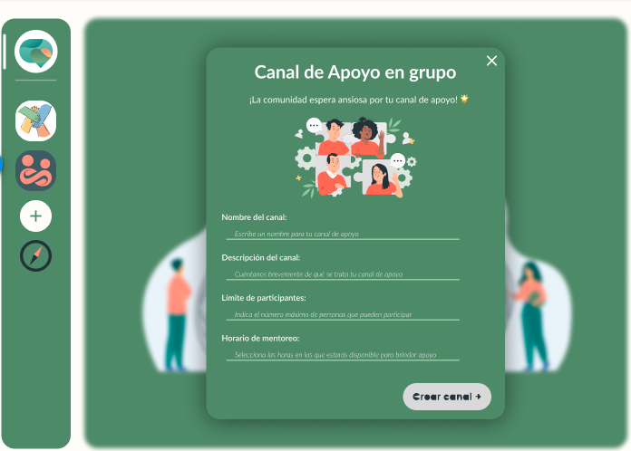
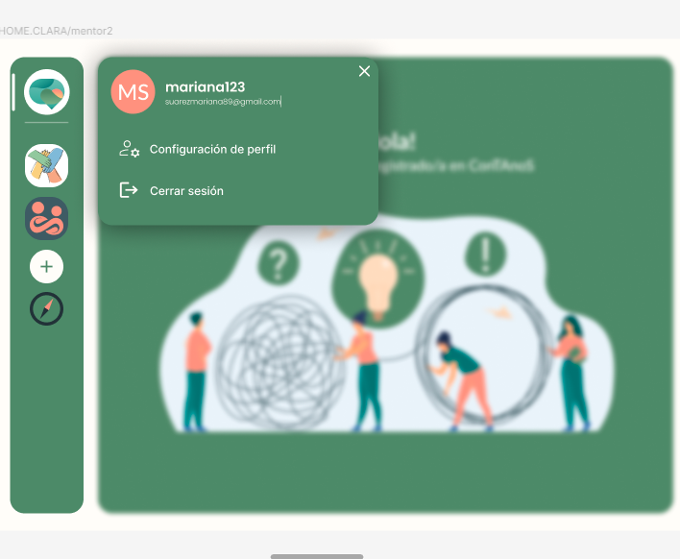
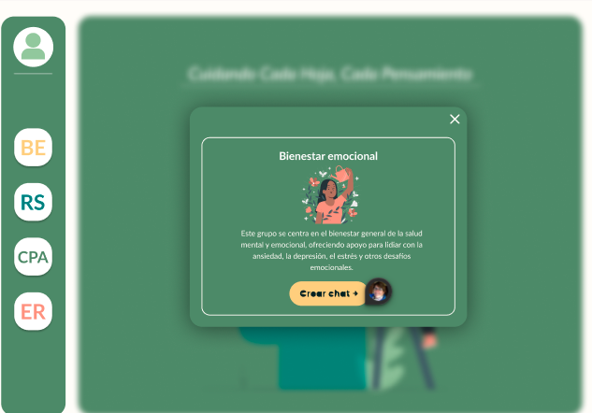
ConTAnoS (Conexión Terapéutica Anónima Solidaria)
Epica: |  | US 2 |  | Criterios de aceptación:
Gestión de mentores: Como mentor quiero disponer de una página en línea de apoyo emocional para ofrecer mis servicios profesionales, ayudando a las personas que requieran superar sus problemas psicológicos |  | - Como mentor, quiero tener un perfil donde figuren mis datos de contacto y mi validación para que pueda ser vista por los usuarios |  | Dado que soy un mentor registrado, cuando un usuario entra a ver mi perfil, entonces visualiza mis datos y puede validar mi capacidad profesional
 |  | US 3 |  | Criterios de aceptación:
 |  | Como mentor, quiero poder crear salas de chat/voz/videollamadas para interactuar con los usuarios |  | Dado que soy un mentor registrado, cuando creo una sala de chat/voz/videollamada, entonces puedo detallar los servicios que ofrezco, la cantidad de usuarios que pueden ingresar y el horario, y poder moderarlos.

Escenario | ID Caso de Prueba | Precondiciones | Datos de entrada | Pasos | Resultado Esperado | Resultado obtenido | Estado | Observación

BARRA LATERAL: Configurar Perfil | CPBL 1 | Estar logueado en la página como mentor |  | 1-En barra lateral de la pagina de inicio hacer click en el primer botón. 2 Hacer click en "configuración de perfil" | Se debe abrir una ventana emergente, y al hacer click en configuracion de perfil se espera poder actualizar los datos opcionales de perfil del mentor |  | APROBADO
BARRA LATERAL: Cierre de Sesión | CPBL 2 | Estar logueado en la página como mentor |  | 1-En barra lateral de la pagina de inicio hacer click en el primer botón. 2 Hacer click en "cerrar sesión" | Se espera que se cierre la sesion y se vuelva a la pagina de inicio |  | APROBADO
BARRA LATERAL: Visualliación de Canales | CPBL3 | Estar logueado en la página como mentor |  | 1- En la barra lateral de la pagina de inicio hacer click en el botón BE, RS,CPA O ER | Se espera entrar al canal de Bienestar emocional que presenta una ventana emergente con info del canal y un boton para crear una sesión. |  | APROBADO
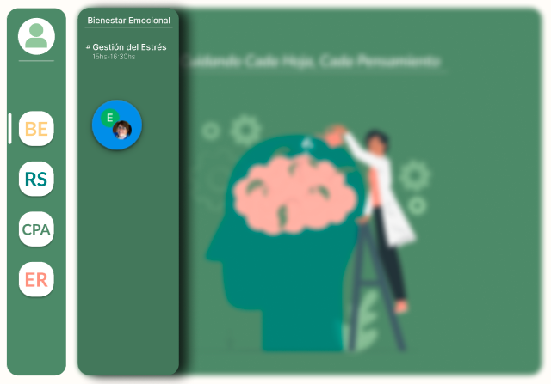
BARRA LATERAL: Visualización de Horario para Crear Chat | CPBL 4 | Estar logueado en la página como mentor |  | 1- En la barra lateral de la pagina de inicio hacer click en el botón BE, RS, CPA O ER. 2- Una vez en la ventana emergente clickear en crear chat | Se espera que la aplicacion pase a otra ventana emergente donde se pone el horario y dia de la sesion, nombre del moderaror, tematica |  | PENDIENTE
BARRA LATERAL: Crear Chat | CPBL 5 | Estar logueado en la página como mentor |  | 1- En la barra lateral de la pagina de inicio hacer click en el botón BE, RS, CPA O ER. 2- Una vez en la ventana emergente clickear en crear chat 3- Rellenar el formulario para generar sesión. 4- Hacer click en crear chat. | Se espera cambiar a una pagina que presenta otra barra lateral en la que figuren los dias y horarios de las distintas sesiones. |  | PENDIENTE

CHAT
ConTAnoS (Conexión Terapéutica Anónima Solidaria) |  | US 3 |  | Criterios de aceptación:
Epica:Gestión de mentores: Como mentor quiero disponer de una página en línea de apoyo emocional para ofrecer mis servicios profesionales, ayudando a las personas que requieran superar sus problemas psicológicos |  | Como mentor, quiero poder crear salas de chat/voz/videollamadas para interactuar con los usuarios |  | Dado que soy un mentor registrado, cuando creo una sala de chat/voz/videollamada, entonces puedo detallar los servicios que ofrezco, la cantidad de usuarios que pueden ingresar y el horario, y poder moderarlos.

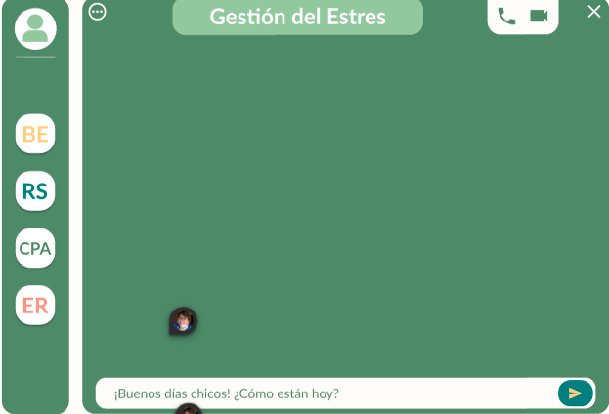
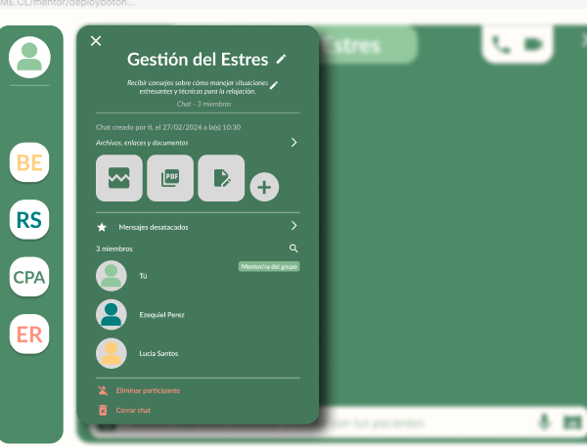
Escenario | ID Caso de Prueba | Precondiciones | Datos de entrada | Pasos | Resultado Esperado | Resultado obtenido | Estado | Observación
CHAT: Generación sesión | CPCH 1 | 1-Estar logueado como mentor 2- Crear una sesion en uno de los canales |  | 1- En la barra lateral de la pagina de inicio hacer click en el botón BE, RS, CPA O ER. 2- Una vez en la ventana emergente clickear en crear chat 3- Rellenar el formulario para generar sesión. 4- Hacer click en crear chat. 5- Abrir el chat el dia y horario estipulado | Se espera entrar a la pagina del chat para poder comenzar a moderar la sesión | Se accede a la pagina del chat | APROBADO
CHAT: Boton de video llamada | CPCH 2 | 1-Estar logueado como mentor 2- Crear una sesion en uno de los canales |  | 1- En la barra lateral de la pagina de inicio hacer click en el botón BE, RS, CPA O ER. 2- Una vez en la ventana emergente clickear en crear chat 3- Rellenar el formulario para generar sesión. 4- Hacer click en crear chat. 5- Abrir el chat el dia y horario estipulado 6 hacer click en el boton de video llamada. | Se espera que al hacer click en el icono de videollamada se redirija a los participantes a la plataforma asociada al chat. | Se inicia perfectamente la video llamada | APROBADO
CHAT: Boton de llamada | CPCH 3 | 1-Estar logueado como mentor 2- Crear una sesion en uno de los canales |  | 1- En la barra lateral de la pagina de inicio hacer click en el botón BE, RS, CPA O ER. 2- Una vez en la ventana emergente clickear en crear chat 3- Rellenar el formulario para generar sesión. 4- Hacer click en crear chat. 5- Abrir el chat el dia y horario estipulado 6- Hacer click en el boton de llamada. | Se espera que al hacer click en el icono de llamada se redirija a los participantes a una llamada grupa |  | PENDIENTE
CHAT: 3 dots menu | CPCH 4 | 1-Estar logueado como mentor 2- Crear una sesion en uno de los canales |  | 1- En la barra lateral de la pagina de inicio hacer click en el botón BE, RS, CPA O ER. 2- Una vez en la ventana emergente clickear en crear chat 3- Rellenar el formulario para generar sesión. 4- Hacer click en crear chat. 5- Abrir el chat el dia y horario estipulado 6- Hacer click en el icono de 3 dots menu. | Se espera que aparezca una ventana emergente en la se pueda ver los participantes,sacar uno de los participantes, cerrar la sesion para todos. |  | PENDIENTE
CHAT: 3 dots menu | CPCH 6 | 1-Estar logueado como mentor 2- Crear una sesion en uno de los canales |  | 1- En la barra lateral de la pagina de inicio hacer click en el botón BE, RS, CPA O ER. 2- Una vez en la ventana emergente clickear en crear chat 3- Rellenar el formulario para generar sesión. 4- Hacer click en crear chat. 5- Abrir el chat el dia y horario estipulado 6- Hacer click en el icono de 3 dots menu. 7- Ya en el menu hacer click en el botón eliminar participante. | Se espera que el participante eliminado desaparezca del listado. |  | PENDIENTE
CHAT: 3 dots menu | CPCH 7 | 1-Estar logueado como mentor 2- Crear una sesion en uno de los canales |  | 1- En la barra lateral de la pagina de inicio hacer click en el botón BE, RS, CPA O ER. 2- Una vez en la ventana emergente clickear en crear chat 3- Rellenar el formulario para generar sesión. 4- Hacer click en crear chat. 5- Abrir el chat el dia y horario estipulado 6- Hacer click en el icono de 3 dots menu. 7- Ya en el menu hacer click en el botón cerrar sesión | Se espera que la sesión de chat se cierre para todos los participantes |  | PENDIENTE
CHAT: Zona de escritura | CPCH 8 | 1-Estar logueado como mentor 2- Crear una sesion en uno de los canales |  | 1- En la barra lateral de la pagina de inicio hacer click en el botón BE, RS, CPA O ER. 2- Una vez en la ventana emergente clickear en crear chat 3- Rellenar el formulario para generar sesión. 4- Hacer click en crear chat. 5- Abrir el chat el dia y horario estipulado 6- Escribir un mensaje en la zona de escritura 7- Hacer click en el enter del chat. | Se espera que el mensaje escrito suba al espacio de chat y que el box de escritura quede limpio para seguir escribiendo. | El chat funciona perfectamente | APROBADO

